Sheet1
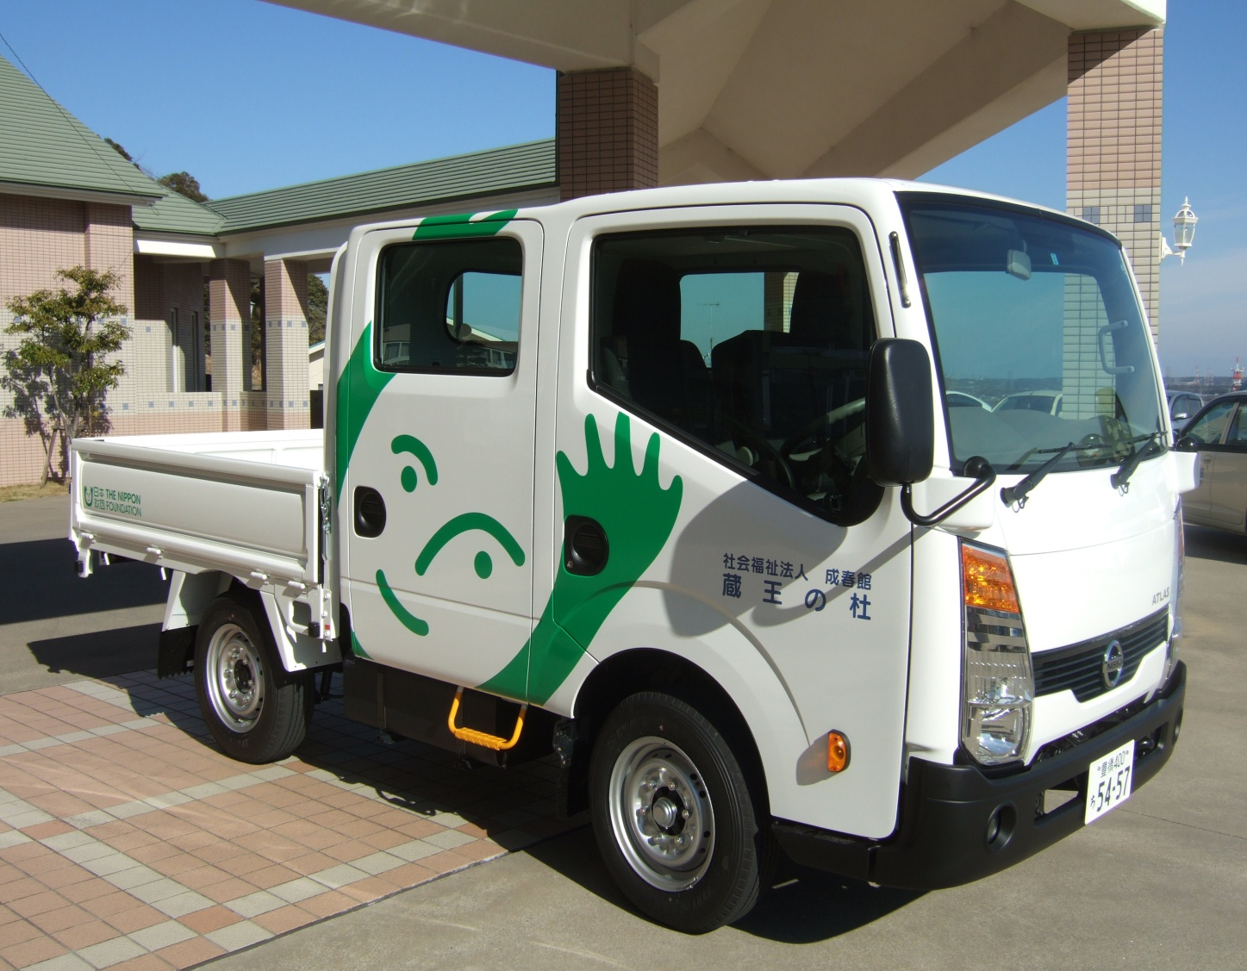
平成24年度 日本財団 福祉車両助成事業完了報告

1． 事業名 | ダブルキャブトラックの整備
2． 車種名 | 日産アトラス ショートボディーダブルキャブ （６人乗り）
3． 納車日 | 平成２５年３月１１日
4． 総事業費 | ２，０７２，２４０円
5． 助成金額 | １，３９０，０００円
6． 配備先 | 障害者支援施設 蔵王の杜
7． 使途目的 | 各作業における人員及び貨物運搬等
8． 車両写真 | 下記参照

